Hoja1
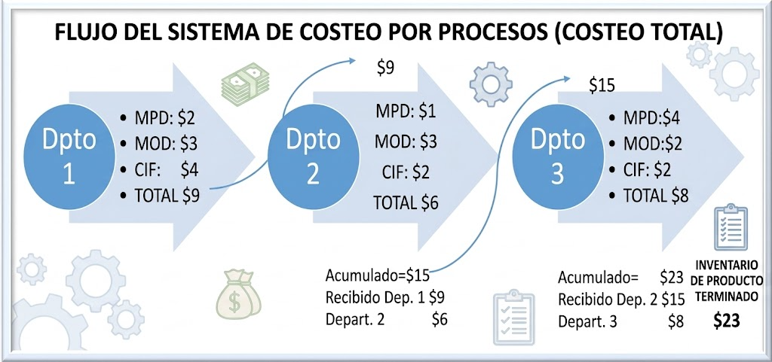
SISTEMA DE COSTEO POR PROCESOS

Hoja4
100 000 USD
COSTOS POR PROCESOS
PRIMER CASO |  |  | 10 000 unidades
MPD | $50,000
MOD | $30,000 |  |  |  |  | 10,000 | productos terminados
CIF | $20,000
total | $100,000 |  |  |  |  | C unitario = | $100,000 | $10.00
 |  |  |  |  |  |  | 10,000

100 000 USD
SEGUNDO CASO
julio |  |  |  |  |  |  |  | Unidades equivalentes
 |  |  | 10 000 unidades |  |  | 8000 | 100% | 8000
MD | $50,000
MOD | $30,000 |  |  |  |  | 8000 | productos TERMINADO
CIF | $20,000
Total | $100,000 |  |  |  |  | C unitario = | $100,000.00 | $12.50
 |  |  | Inv final de Prodcc proceso |  |  |  | 8000
 |  |  | 2000 unidades
 |  |  | Grado de Avance | 80% |  | C unitario = | $100,000 | $10.00
 |  |  | Unidades equivalentes | 1600 |  |  | 10000

 |  |  |  |  |  | C unitario = | 100000 | $10.42
Uniades terminadas |  |  | 8000 |  |  |  | 9600
unidades terminadas equivalentes |  |  | 1600
Total produccion equivalente = |  |  | 9600

100 000 USD 10 000 unidades
tecer caso |  |  | Grado Avance | 80%
Agosto |  |  | Inv inicial de prodcc proceso
 |  |  | 2000 unidades |  | 20% | 400
MD | $50,000
MOD | $30,000 |  |  |  |  | 9000 | productos trminado
CIF | $20,000
total | $100,000 |  |  |  |  |  | 100000 | $11.11
 |  |  | Inv final de prodc proceso |  |  |  | 9000
 |  |  | 3000 unidades |  | 60% | 1800
 |  |  | Grado de avance de 60% |  |  |  | 100,000 | $8.93
 |  |  |  |  |  |  | 11200
Unidades terminadas en Agosto |  |  | 9000
Unidades no terminadas |  |  | 3000
 |  | 60% | 1800
Inv inicial | 80% | 20% | 400
 |  | Prod Equiv | 11200

